Sheet1
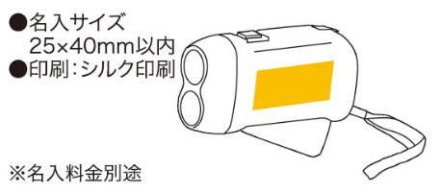
提 案 書

ハンドプレッシングライト |  | 参考上代 | ¥500 | 販売価格
 |  | （税別） |  | （税別）
【JAN】 | 4562121881693
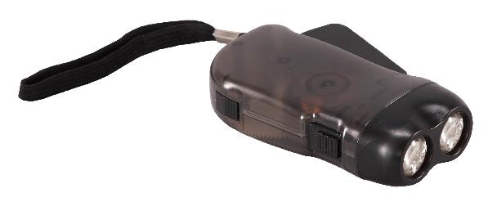 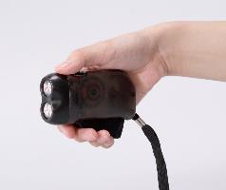 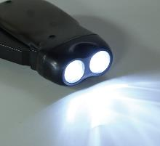 |  |  | 【商品番号】 5102 【本体サイズ】 28×100×50mm・60ｇ 【パッケージサイズ】 57×105×30mm・71ｇ 【個装形態】 化粧箱入 【材質】 ポリスチレン 【入数】 120 【商品説明】 握って発電できるブラックボディの白色ライト 【生産国】 中国

